パンフあたま
第 17 回

岐阜県小学生バドミントン ダブルス大会

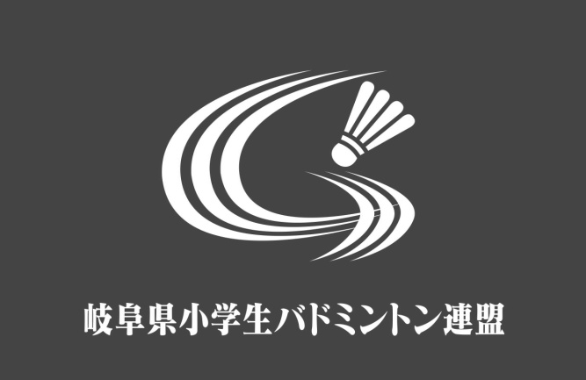

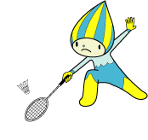

 | 期 日 | ２０２６年４月１２日（日）

 | 場 所 | 大垣市総合体育館

 | 主 催 | 岐阜県小学生バドミントン連盟
 |  | http://gifusyoubad.gifu-badminton.com/

会場図（コート番号）
第１７回岐阜県小学生バドミントンダブルス大会 会場図
第１７回岐阜県小学生バドミントンダブルス大会 会場図

×
出入
禁止
第２体育館

第１体育館
本部席
14

13
役員室
5
6
出入
禁止
12
×
7
男子トイレ
第２体育館での観覧は禁止とします。
11
女子トイレ
選手控席
8
10
女子トイレ
1
女子更衣室
2
9
出入口
3
試合結果
本部席
出入
禁止
男子更衣室
女子更衣室
4
×
研修室
出入
禁止
×
審判員席
出入口
男子更衣室
出入
禁止
第1会議室
出入
禁止
×
×
女子トイレ
出入
禁止
男子トイレ
×
男子トイレ
２階観覧席

出入口
出入口
第３体育館
喫茶店
管理事務所

●喫煙場所

観覧席（団控え席）
 |  | 柳津 |  | 多治見 | びとう会 | 大垣安井 |  |  | 神戸 |  |  |  |  | 池田 |  |  | STAYGOLD |  | 大垣東

 |  |  |  |  |  |  |  |  |  |  |  | 階段

↑ |  |  |  |  |  |  |  |  |  |  |  |  |  |  |  |  |  |  |  |  |  |  |  |  | 垂井
 |  |  |  |  |  |  |  |  |  |  |  | 東

自 由 席

 |  |  |  |  |  |  | 5 |  |  |  |  |  |  |  |  |  |  | 1 |  |  |  |  |  |  | 各務原

 | 柱 |  |  |  |  |  |  |  |  |  |  |  |  |  |  |  |  |  |  |  |  | 柱

 |  |  |  |  |  |  |  |  |  |  |  |  |  |  |  |  |  |  |  |  |  |  |  | 大垣市
 |  |  |  |  |  |  | 6 |  |  |  |  |  |  |  |  |  |  | 2

 |  |  |  |  |  |  |  |  |  |  |  |  |  |  |  |  |  |  |  |  |  |  | 大垣 静里 |  |  | 階段

 |  |  |  |  |  |  |  |  |  |  |  |  |  |  |  |  |  |  |  |  |  |  | 大垣北

○○○○○
○○○○○
○○○○○
○○○○○
○○○○○
○○○○○
○○○○○
○○○○○
○○○○○
○○○○○
○○○○○
○○○○○

 |  |  |  |  |  |  | 7 |  |  |  |  |  |  |  |  |  |  | 3

 |  |  |  |  |  |  |  |  |  |  |  |  |  |  |  |  |  |  |  |  |  |  |  | 大垣市

 |  |  |  |  |  |  | 8 |  |  |  |  |  |  |  |  |  |  | 4

 | 柱 |  |  | 選手集合場所 |  |  |  |  |  |  |  |  |  |  |  |  |  |  |  | 審判控席 |  | 柱

1
2
3
4
5
6
7
8
9
10
11
12
1
2
3
4
5
6
7
8
9
10
11
12
 |  |  |  |  |  |  |  |  | シャトル |  | 放送 |  | 進行 |  |  | レフェリー

 |  |  |  |  |  |  |  |  |  |  |  |  |  |  |  |  |  |  |  |  |  |  |  | 岐阜市
 |  |  |  |  |  |  |  |  |  |  | 記録 |  |  |  | PC

 |  |  |  |  |  |  |  |  |  |  |  |  |  |  |  |  |  |  |  |  | 表示

 |  |  |  |  |  |  |  |  |  |  |  | 西

→ |  | 役員選手出入口

 |  |  |  |  |  |  |  |  |  |  |  | 昇降 禁止

 |  |  | リバース | 島 | 本巣 | 長森・日野 |  | 岐南 | 高山 | IMPACT |  |  |  | 真正 |  |  | 羽島 |  |  | 中川

駐車場案内
第１７回岐阜県小学生バドミントンダブルス大会 駐車場案内図
※駐車場が満車の場合、体育館西のセイノー情報サービスの駐車場をご利用ください。

駐車禁止
第２体育館
【memo】
第14回時の案内図を貼り付け済
第１体育館

駐車禁止
第３体育館

大垣市６団
（要専用駐車券）
役員駐車場
（要専用駐車券）
●●●●●●
セイノー情報サービス駐車場
↓ （駐車可） ↓
駐車禁止
■■■■■■■■■■■
入口
★
駐車係
■■■■■■■■■■■■■
★
駐車係
★
駐車係

駐車場
自転車
置き場

出口

トイレ
駐車場
1

芝生広場
駐車場
駐バ
車ス場バ
駐車禁止(２台分)
交番

